サイト遷移図
検査対象画面（箱の上に赤字URL記載）
非検査対象画面（箱の上に黒字URL記載）
画面遷移のための操作を記載
凡例
××を押下
【ｎ】
ログ採取番号（画面遷移矢印の線下に配置）
 | 社外サイト公開申請 サイト遷移図

１．画面遷移

２．画面イメージ

サイト遷移図 (記入例)
検査対象画面（箱の上に赤字URL記載）
非検査対象画面（箱の上に黒字URL記載）
画面遷移のための操作を記載
凡例
××を押下
【ｎ】
ログ採取番号（画面遷移矢印の線下に配置）
 | 社外サイト公開申請 サイト遷移図

１．画面遷移

 |  | https://xxxxxxx.yokogawa.com/cs2/gw?c-id=000950 | https://xxxxxxx.yokogawa.com/cs2/gw2?c-id=000950 | https://xxxxxxx.yokogawa.com/cs2/gw3?c-id=000950
【１】
①Input of Inquiry
【２】
各種入力欄に入力し、
「Confirm」ボタンを押下
②Input content confirmation
【３】
「Submit」ボタンを押下
③Transmission completion

【５】
「戻る」ボタンを押下

 |  | http://www.yokogawa.com/tpc/TermsofUse/tpc-TermsofUse-en.htm
【４】
「Terms of Use」リンクを押下
④Terms of Use
除外

 |  | http://www.yokogawa.com/tpc/PrivacyGuidelines/tpc-PrivacyGuidelines-en.htm
【５】
「Privacy Policy」リンクを押下
⑤Privacy Policy
除外

２．画面イメージ
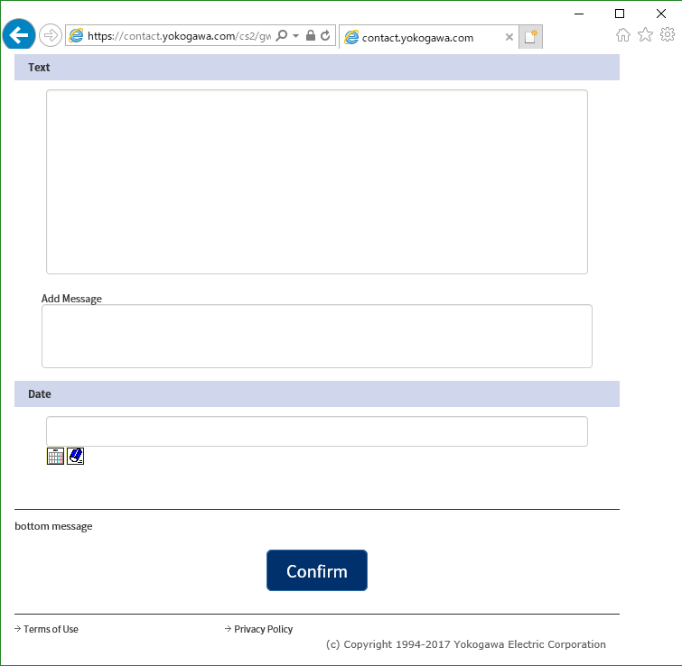
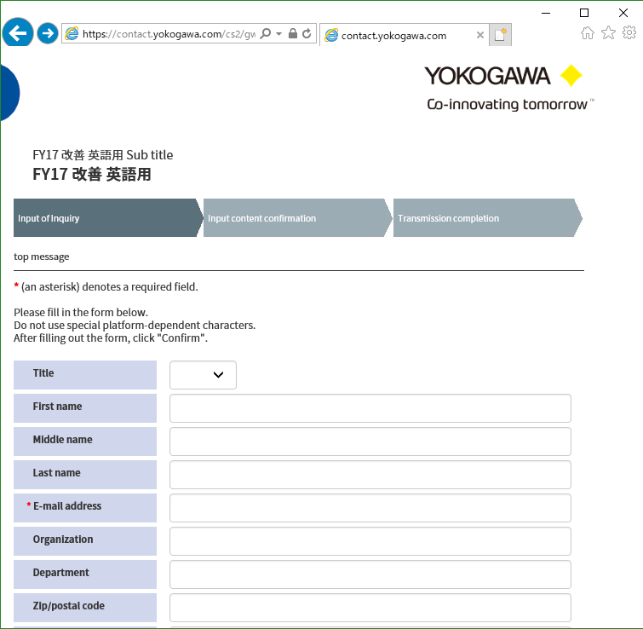
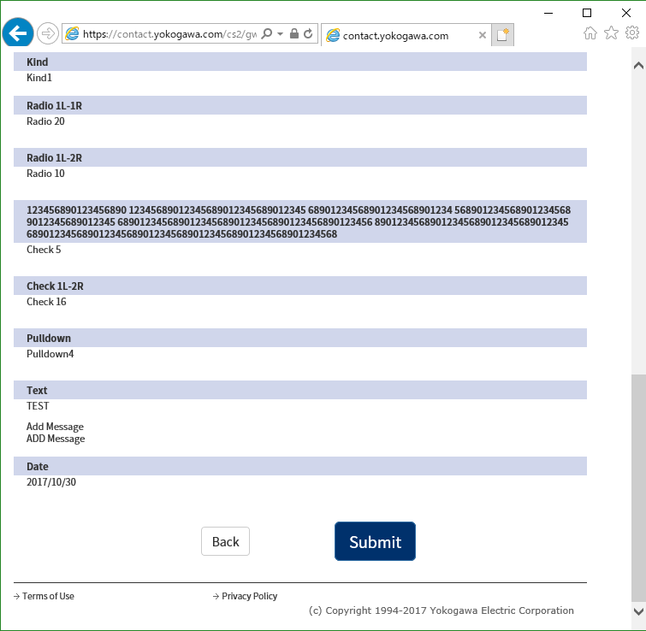
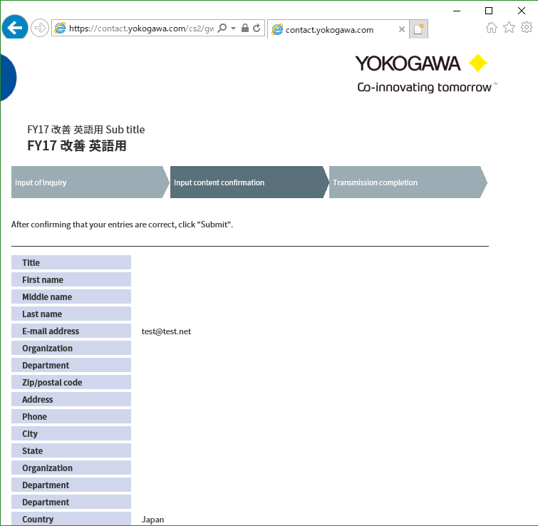
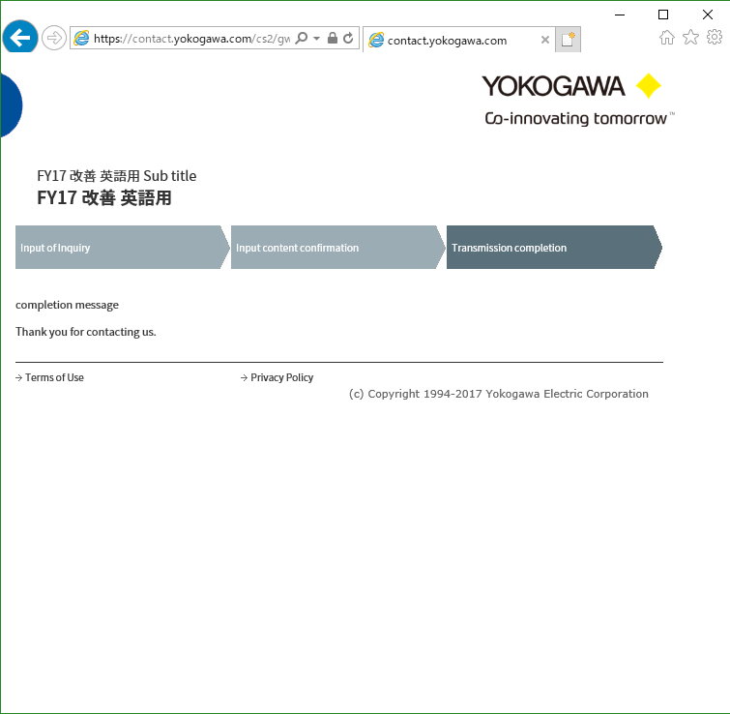

除外

除外
除外

